Indice
PRODUCTOBRUTO GEOGRAFICO
1970-1992
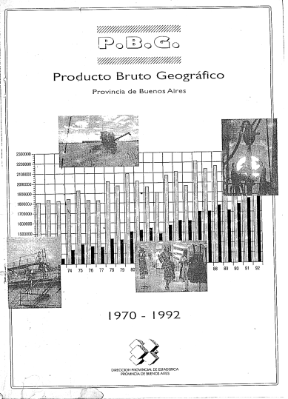
 | Página
Valor Agregado a precios de Mercado | 10
Valor Agregado a precios de Mercado | 14
Gran División 1: Agricultura, caza, silvicultura y pesca. Agricultura y Servicios Agrícolas | 16
Gran División 1: Agricultura, caza, silvicultura y pesca. Ganadería | 17
Gran División 1: Agricultura, caza, silvicultura y pesca. Pesca | 18
Gran División 2: Explotación de minas y canteras | 19
Gran División 3: Industria manufacturera | 20
Gran División 4: Electricidad, gas y agua | 22
Gran División 5: Construcciones | 24
Gran División 6: Comercio al por mayor, al por menor, restaurantes y hoteles. | 26
Gran División 7: Transporte, almacenamiento y comunicaciones. | 28
Gran División 8: Establecimientos financieros,seguros y bienes inmuebles. | 30
Gran División 9: Servicios comunales, sociales y personales. | 32

